상품제안서
메이드유 복주머니 원핸들 에코백 23 x 25 x 8 | 상품코드: F32973

 |  |  |  |  |  |  | 02-412-0044 | www.easy1.co.kr
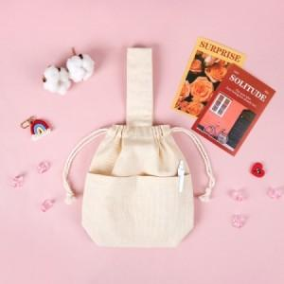

【상세/제작정보】 | <p><b><span style="font-size: 12pt;">* 인쇄기본사이즈-&nbsp;</span><span style="background-color: rgb(255, 255, 255); color: rgb(51, 51, 51); font-family: &quot;Nanum Gothic&quot;, sans-serif; font-size: 12pt;">실크, 디지털 19*19cm / 전사인쇄 10*10</span><span style="background-color: rgb(255, 255, 255); color: rgb(51, 51, 51); font-family: &quot;Nanum Gothic&quot;, sans-serif; font-size: 12pt;">cm</span><span style="background-color: rgb(255, 255, 255); color: rgb(51, 51, 51); font-family: &quot;Nanum Gothic&quot;, sans-serif; font-size: 12pt;">​</span></b></p><p>&nbsp;</p>

【인쇄/포장옵션】 | 실크, 풀칼라, 필름전사풀컬러 / OPP(비닐)

【공급단가】 | 수량 | 100~ | 300~ | 500~ | 1,000~ | 3,000~
*VAT별도 | 단가 | 4,210원 | 4,110원 | 3,890원 | 3,740원 | 3,650원

【상품 URL】 | https://www.easy1.co.kr:443/src/goods_detail.php?gdno=32973

